Sheet1
资产（物资）名称 | 存放位置 | 数量 | 性质 | 原值 | 残值 | 处置原因（不符合检测要求、损坏无法使用等） | 图片
电机马达 | GS2风机房 | 19 | 低值易耗品 |  |  | 损坏无法使用 | 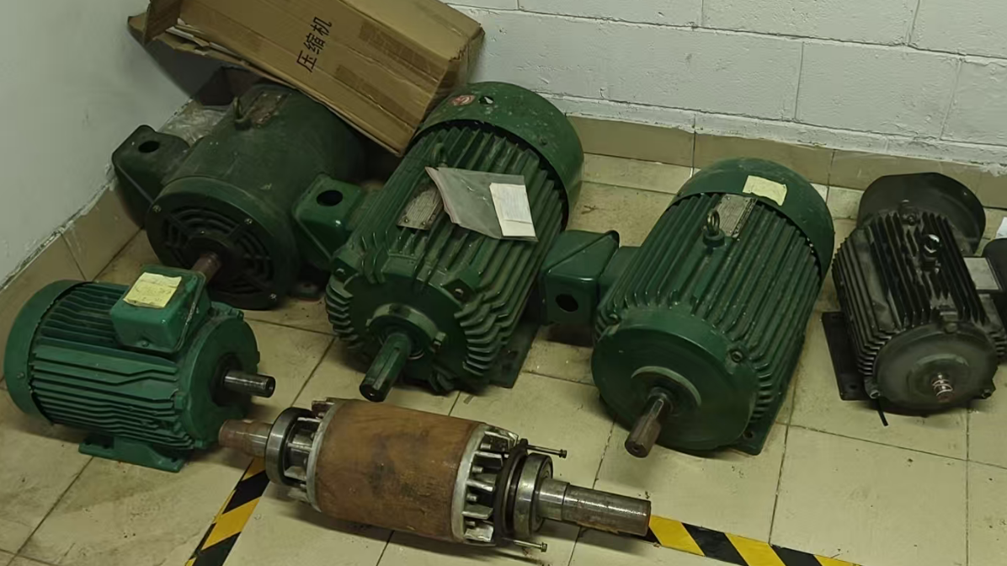 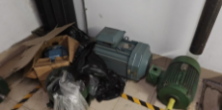
水质监测器(含线缆） | 锅炉库房 | 1 | 低值易耗品 |  |  | 损坏无法使用 | 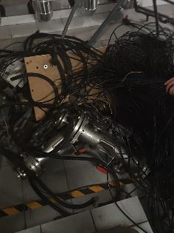 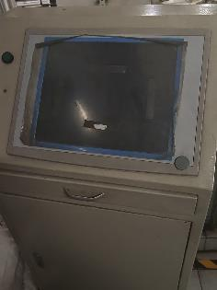
安全阀 | 锅炉库房 | 2 | 低值易耗品 |  |  | 损坏无法使用 | 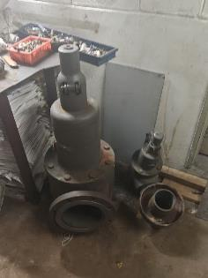
混水感应龙头 | B3-58 | 50 | 低值易耗品 |  |  | 损坏无法使用 | 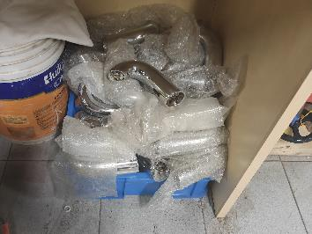
混水器（巨迅） | B3-58 | 120 | 低值易耗品 |  |  | 损坏无法使用 | 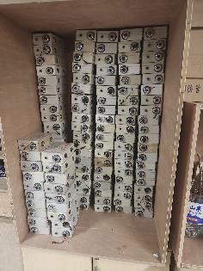
CAV定风量控制器 | TRS1机房 | 3 | 低值易耗品 |  |  | 损坏无法使用 | 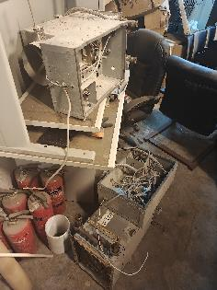 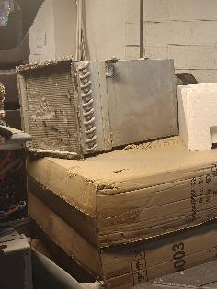
UPS电源 | B3 CO2机房 | 4 | 低值易耗品 |  |  | 损坏无法使用 | 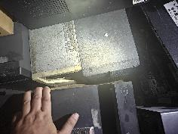 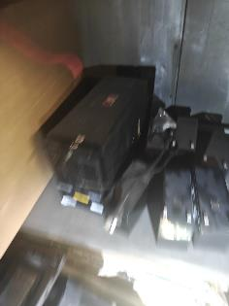 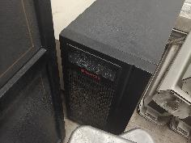
风管 |  | 1 | 低值易耗品 |  |  | 车库车马厅改造拆除 | 